21江原仁
埼玉県環境アドバイザー活動紹介個票 |  |  |  |  |  |  |  | 検索用一覧に戻る

名前 |  | ふりがな |  | 年代 | 所在市町村
江原 仁 |  | えはら ひとし |  | 60代 | 熊谷市

顔写真又はイラスト |  | 活動状況の写真（1～２枚）
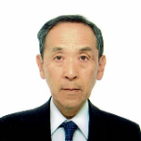 |  | 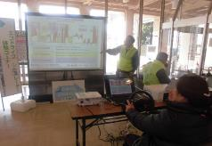

主な専門分野
（１） | 公害・化学物質 |  | 環境を汚染する化学物質についての解説、化学物質のリスクの説明等
（２） | 地球温暖化 |  | 地球温暖化の現状、今後の対策等に関する解説

所有資格、経歴

所有資格 | 環境カウンセラー（事業者部門）、技術士（環境、建設部門）、エコアクション21審査員、エネルギー管理士
経歴 | 地球温暖化防止活動推進員、埼玉県省エネナビゲーター、元熊谷市環境審議会委員等として10年以上、環境保全活動や省エネ活動等を実施してきた。
地域等での活動（複数記載可）
所属又は主催団体 |  |  | 団体や個人の活動紹介HP
NPO法人 熊谷の環境を考える連絡協議会 |  |  | http://kumakanren09.net/

環境学習指導可能エリア
全市町村対応可／地域限定 |  | ※ 地域限定の場合：市町村・地域名 |  |  |  | 具体的な場所がある場合
全市町村
講座スタイル（複数〇可） |  | 対象（複数〇可）
講義 | 体験活動 | 未就学児 | 小学生 | 中学生 | 高校生 | 一般（大人） | 事業者
○ | ○ |  |  | ○ | ○ | ○ | ○

連絡先 |  |  |  | ※連絡先非公表の場合又は電話連絡を御希望の場合は、環境政策課 （０４８－８３０－３０１９）へお問い合わせください
MAIL | ehara@skyblue.ocn.ne.jp
環境学習指導等の活動実績
全体 | 回数 | 環境学習への延べ参加人数
活動回数 | 9 | 310

主な活動実績の紹介 |  |  |  |  | ※１枚に収まる範囲で記載願います
年 月 | 活動内容（環境学習のテーマ） |  |  | 依頼団体 |  | 主な対象 | 参加人数
令和３年７月 | 最近の地球温暖化について |  |  | 熊谷市環境政策課 |  | 市温暖化防止活動推進員他 | 20
令和３年７月 | 地球温暖化について |  |  | 熊谷市奈良公民館 |  | 一般市民 | 25
令和３年8月 | 熊谷市内河川のマイクロプラスチック調査結果 |  |  | NPO法人 熊谷の環境を考える連絡協議会 |  | 一般市民 | 20
令和３年10月 | 省エネ・節電相談会 |  |  | 熊谷市温暖化防止活動推進センター |  | 一般市民 | 30
令和３年12月 | 地球温暖化について |  |  | 熊谷市星宮公民館 |  | 一般市民 | 20
令和４年 １月 | 適正な化学物質管理について |  |  | 静岡県くらし・環境部 |  | 事業者 | 100
令和４年 ６月 | 地球温暖化について |  |  | 寄居町 |  | 一般市民 | 60
令和５年 11月 | 気候危機を考える |  |  | 熊谷平和市民連絡会 |  | 一般市民 | 20
令和６年 ２月 | 川の再生交流会 （水質改善分科会の座長） |  |  | 埼玉県 |  | 一般市民 | 25

以下は選択用の記載ですので、修正等は行わないでください

参照リスト
該当の有無 | ○ | ○
 | - | ×

年代 | 20代
 | 30代
 | 40代
 | 50代
 | 60代
 | 70代
 | 80代
 | 90代

活動エリア | 全市町村
 | 地域限定

主な専門分野 | 自然への愛着
 | 生態系・生物多様性
 | 水質
 | 川の再生活動
 | 大気
 | 地質
 | 地球温暖化
 | 資源・エネルギー
 | 産業
 | 消費生活・衣食住
 | 公害・化学物質
 | ３Ｒ
 | SDGs

日付 | 1月
 | 2月
 | 3月
 | 4月
 | 5月
 | 6月
 | 7月
 | 8月
 | 9月
 | 10月
 | 11月
 | 12月

22大高文子
埼玉県環境アドバイザー活動紹介個票 |  |  |  |  |  |  |  | 検索用一覧に戻る

名前 |  | ふりがな |  | 年代 | 所在市町村
大高 文子 |  | おおたか ふみこ |  | 60代 | さいたま市

顔写真又はイラスト |  | 活動状況の写真（1～２枚）
 |  | 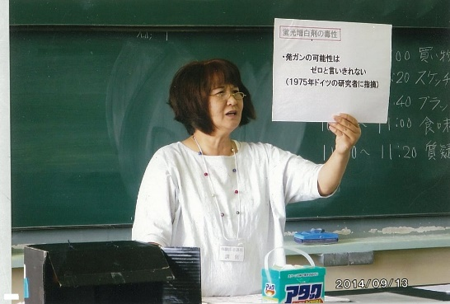

主な専門分野
（１） | 川の再生活動 |  | 生活雑排水による河川の汚染と洗剤について、ナチュラルクリーニング
（２） | 公害・化学物質 |  | 身のまわりの化学物質とPRTR法について

所有資格、経歴

所有資格
経歴 | 元川の国アドバイザー、さいたま市環境審議会委員、さいたま市水環境ネットワーク副会長
地域等での活動（複数記載可）
所属又は主催団体 |  |  | 団体や個人の活動紹介HP
合成洗剤をやめていのちと自然を守る 埼玉連絡会

環境学習指導可能エリア
全市町村対応可／地域限定 |  | ※ 地域限定の場合：市町村・地域名 |  |  |  | 具体的な場所がある場合
全市町村
講座スタイル（複数〇可） |  | 対象（複数〇可）
講義 | 体験活動 | 未就学児 | 小学生 | 中学生 | 高校生 | 一般（大人） | 事業者
○ | ○ | ○ | ○ | ○ | ○ | ○ | ○

連絡先 |  |  |  | ※連絡先非公表の場合又は電話連絡を御希望の場合は、環境政策課 （０４８－８３０－３０１９）へお問い合わせください
MAIL
環境学習指導等の活動実績
全体 | 回数 | 環境学習への延べ参加人数
活動回数 | 2 | 65人

主な活動実績の紹介 |  |  |  |  | ※１枚に収まる範囲で記載願います
年 月 | 活動内容（環境学習のテーマ） |  |  | 依頼団体 |  | 主な対象 | 参加人数
2019 5月 | 石けんと合成洗剤のちがい ナチュラルクリーニング |  |  | 生活クラブ生協 |  | 組合員 | 15人
10月 | さいたま市みどりの祭典 環境にやさしい石けん |  |  | さいたま市みどりの祭典 実行委員会 |  | 一般市民 | 50人

以下は選択用の記載ですので、修正等は行わないでください

参照リスト
該当の有無 | ○ | ○
 | - | ×

年代 | 20代
 | 30代
 | 40代
 | 50代
 | 60代
 | 70代
 | 80代
 | 90代

活動エリア | 全市町村
 | 地域限定

主な専門分野 | 自然への愛着
 | 生態系・生物多様性
 | 水質
 | 川の再生活動
 | 大気
 | 地質
 | 地球温暖化
 | 資源・エネルギー
 | 産業
 | 消費生活・衣食住
 | 公害・化学物質
 | ３Ｒ
 | SDGs

日付 | 1月
 | 2月
 | 3月
 | 4月
 | 5月
 | 6月
 | 7月
 | 8月
 | 9月
 | 10月
 | 11月
 | 12月

27奥田真司
埼玉県環境アドバイザー活動紹介個票 |  |  |  |  |  |  |  | 検索用一覧に戻る

名前 |  | ふりがな |  | 年代 | 所在市町村
奥田 真司 |  | おくだ まさし |  | 70代 | 春日部市

顔写真又はイラスト |  | 活動状況の写真（1～２枚）
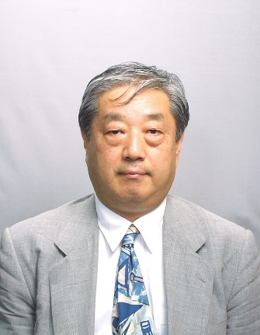 |  | 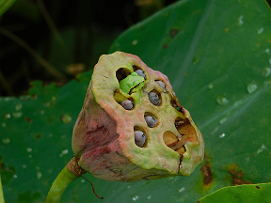

活動のPR |  | 実務的な汚染物質の除去指導、環境教育

主な専門分野
（１） | 公害・化学物質 |  | 様々な有害物質の処理、汚染物の処理
（２） | 地球温暖化 |  | 災害と地球温暖化

所有資格、経歴

所有資格 | 一級土木・建築・造園施工管理技士、環境再生医、公害防止主任管理者、石綿建材調査資格者、作業環境測定士、ダイオキシン類インストラクター他、土壌汚染診断士
経歴 | 企業の職務として。土壌汚染、汚染物質の除去に当たる
地域等での活動（複数記載可）
所属又は主催団体 |  |  | 団体や個人の活動紹介HP
春日部市教育委員会、春日部市自主防災会連合会、ふれあい大学校友会他 |  |  | 主に個人で要請に応じて講演、環境審議会副議長

環境学習指導可能エリア
全市町村対応可／地域限定 |  | ※ 地域限定の場合：市町村・地域名 |  |  |  | 具体的な場所がある場合
全市町村
講座スタイル（複数〇可） |  | 対象（複数〇可）
講義 | 体験活動 | 未就学児 | 小学生 | 中学生 | 高校生 | 一般（大人） | 事業者
○ |  |  |  | ○ | ○ | ○ | ○

連絡先 |  |  |  | ※連絡先非公表の場合又は電話連絡を御希望の場合は、環境政策課 （０４８－８３０－３０１９）へお問い合わせください
MAIL | masashi_o_24@polka.plala.or.jp
環境学習指導等の活動実績
全体 | 回数 | 環境学習への延べ参加人数
活動回数 | 10 | 213

主な活動実績の紹介 |  |  |  |  | ※１枚に収まる範囲で記載願います
年 月 | 活動内容（環境学習のテーマ） |  |  | 依頼団体 |  | 主な対象 | 参加人数
R5.5 | 地球温暖化と気象災害 |  |  | 春日部市ふれあい大学 |  | ふれあい大学生 | 60
R5.6 | 市環境審議会1～4回 |  |  | 春日部市ふれあい大学 |  | 審議会委員 | 12/回
R5.7 | 春日部市の水辺の自然 |  |  | 春日部市ふれあい大学 |  | 卒業生 | 8
R5.8 | 環境汚染物質の現状 |  |  | 長岡技術科学大学大学院 |  | 院生 | 25
R5.10 | 地球温暖化と内水面氾濫 |  |  | 春日部市教育委員会 |  | 一般 | 46
R5.12 | 春日部市の汚染物質 |  |  | 春日部市ふれあい大学 |  | 一般 | 10
R6.2 | 災害と地球温暖化 |  |  | 社会人生涯教育 |  | 一般 | 16

以下は選択用の記載ですので、修正等は行わないでください

参照リスト
該当の有無 | ○ | ○
 | - | ×

年代 | 20代
 | 30代
 | 40代
 | 50代
 | 60代
 | 70代
 | 80代
 | 90代

活動エリア | 全市町村
 | 地域限定

主な専門分野 | 自然への愛着
 | 生態系・生物多様性
 | 水質
 | 川の再生活動
 | 大気
 | 地質
 | 地球温暖化
 | 資源・エネルギー
 | 産業
 | 消費生活・衣食住
 | 公害・化学物質
 | ３Ｒ
 | SDGs

日付 | 1月
 | 2月
 | 3月
 | 4月
 | 5月
 | 6月
 | 7月
 | 8月
 | 9月
 | 10月
 | 11月
 | 12月

45小坂久仁子
埼玉県環境アドバイザー活動紹介個票 |  |  |  |  |  |  |  | 検索用一覧に戻る

名前 |  | ふりがな |  | 年代 | 所在市町村
小坂 久仁子 |  | こさか くにこ |  | 60代 | 上尾市

顔写真又はイラスト |  | 活動状況の写真（1～２枚）
 |  | 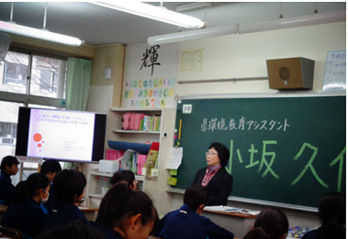 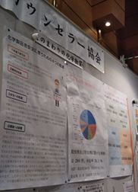

活動のPR

主な専門分野
（１） | 水質 |  | 水質分析、水質保全
（２） | 公害・化学物質 |  | 公害概論・化学物質管理他

所有資格、経歴

所有資格 | 技術士（総監・環境）。環境計量士。第1種放射線取扱主任者。公害防止管理者（水質・ダイオキシン類）。環境カウンセラー(事業者部門）。
経歴 | 環境コンサルタント会社勤務、環境省精度管理検討会委員、元埼玉県及び川口市の環境審議会委員、その他埼玉県化学物質円卓会議委員等を務めた経験あり。
地域等での活動（複数記載可）
所属又は主催団体 |  |  | 団体や個人の活動紹介HP
NPO法人際玉環境カウンセラー協会会員、認定特定非営利活動法人環境ネットワーク埼玉賛助会員、(公社）日本技術士会会員、公益社団法人日本アイソトープ協会会員 |  |  | https://edu.env.go.jp/counsel/counselor/1996111015?c_add=%E5%9F%BC%E7%8E%89%E7%9C%8C&order=old http://www.saieca.com/

環境学習指導可能エリア
全市町村対応可／地域限定 |  | ※ 地域限定の場合：市町村・地域名 |  |  |  | 具体的な場所がある場合
全市町村 |  |  |  |  |  | 屋内会議室等
講座スタイル（複数〇可） |  | 対象（複数〇可）
講義 | 体験活動 | 未就学児 | 小学生 | 中学生 | 高校生 | 一般（大人） | 事業者
○ | ○ | - | - | ○ | ○ | ○ | ○

連絡先 |  |  |  | ※連絡先非公表の場合又は電話連絡を御希望の場合は、環境政策課 （０４８－８３０－３０１９）へお問い合わせください
MAIL | kosaka@tc.kyuei.co.jp
環境学習指導等の活動実績
全体 | 回数 | 環境学習への延べ参加人数
活動回数 | 1 | 20

主な活動実績の紹介 |  |  |  |  | ※１枚に収まる範囲で記載願います
年 月 | 活動内容（環境学習のテーマ） |  |  | 依頼団体 |  | 主な対象 | 参加人数
令和6年11月 | 公共用水域水質環境基準等の告示の一部改正案に対するパブコメに不足事項をコメント |  |  | ー |  | 計量証明事業他 | 30
令和6年7月 | 人財育成の一環としてプロボノ、環境カウンセラー制度等に関する情報提供 |  |  | ー |  | 環境調査及び分析関係者他 | 200
令和6年1月 | PFASに関する計量法の取り扱いについてコメント |  |  | ー |  | 行政担当者 | 1
令和6年1月 | 廃棄物最終処分場のダイオキシン分析関係法令整理とコメント |  |  | 環境コンサルタント |  | 調査担当者 | 1
令和5年12月 | 化学物質リスクアセスメント指導 |  |  | 建設事業者 |  | 現場責任者 | 5
令和5年10月 | 流れ分析JIS原案作成委員会委員 |  |  | （一社）日本環境測定分析協会 |  | 計量証明事業者 | -
令和4年 12月 | 令和４年度環境モニタリング技術研修（水質コース）代替措置講師 |  |  | 環境省水・大気環境局 水環境課 |  | 自治体職員 | 20
令和3年 12月 | 小笠原諸島の海底火山噴火の影響とみられる軽石の有害性に関する助言 |  |  | 官庁 |  | 担当者 | 1
令和3年 10月 | 講演「外部精度管理調査から学ぶ事」 |  |  | （一社）日本環境測定分析協会 |  | 分析事業者 | WEB
令和2年 2月 | エコアクション21審査員研修講師を務めた。「化学物質の取り扱いを審査する際の留意点について」 |  |  | 東京都中小企業団体中央会 |  | エコアクション21審査員 | 25
令和元年 12月 | 社内のEMS、QMS、安全管理等CSRに関する教育訓練を行った。 |  |  | 所属部署 |  | 社員 | 10
令和元年 10月 | 海洋プラスチックとマイクロプラスチックに関する講演準備を行った。 |  |  | 埼玉県南部環境事務研究会共同研究会 |  | 自治体職員 | 20
令和元年 5月 | 熊谷市エコライフフェアに出展し、化学物質のリスクについて来場者に説明した。 |  |  | 熊谷市環境部 |  | 市民 | 多数
令和元年 2月 | 環境について学ぶ会で、上尾市の環境と私達にできることを話し、生徒にグループ討議とその内容発表をしてもらった。 |  |  | 上尾市立太平中学校 |  | 中学1年4組 | 30

以下は選択用の記載ですので、修正等は行わないでください

参照リスト
該当の有無 | ○ | ○
 | - | ×

年代 | 20代
 | 30代
 | 40代
 | 50代
 | 60代
 | 70代
 | 80代
 | 90代

活動エリア | 全市町村
 | 地域限定

主な専門分野 | 自然への愛着
 | 生態系・生物多様性
 | 水質
 | 川の再生活動
 | 大気
 | 地質
 | 地球温暖化
 | 資源・エネルギー
 | 産業
 | 消費生活・衣食住
 | 公害・化学物質
 | ３Ｒ
 | SDGs

日付 | 1月
 | 2月
 | 3月
 | 4月
 | 5月
 | 6月
 | 7月
 | 8月
 | 9月
 | 10月
 | 11月
 | 12月

55塩原渉
埼玉県環境アドバイザー活動紹介個票 |  |  |  |  |  |  |  | 検索用一覧に戻る

名前 |  | ふりがな |  | 年代 | 所在市町村
塩原 渉 |  | しおばら わたる |  | 70代 | 本庄市

顔写真又はイラスト |  | 活動状況の写真（1～２枚）
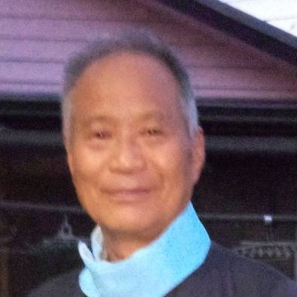 |  | 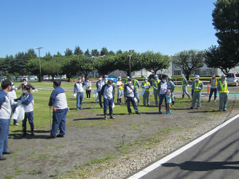 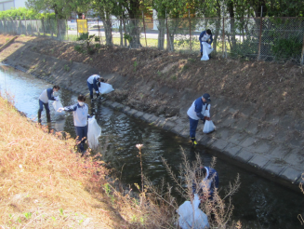

主な専門分野
（１） | 公害・化学物質 |  | 身の周りの化学物質と水質保全の改善指導と解説
（２） | 産業 |  | 省エネ、公害、３Ｒなどの改善指導と解説

所有資格、経歴

所有資格 | 水質公害防止管理者、エネルギー管理士（熱）、特定化学物質等作業主任者、酸素欠乏作業主任者
経歴 | 元事業所内ＩＳＯ環境管理担当、事業所近隣地域の河川清掃22年、地元自治会河川浄化活動推進委員
地域等での活動（複数記載可）
所属又は主催団体 |  |  | 団体や個人の活動紹介HP
本庄市自治会連合会、元小山川浄化活動推進委員会

環境学習指導可能エリア
全市町村対応可／地域限定 |  | ※ 地域限定の場合：市町村・地域名 |  |  |  | 具体的な場所がある場合
地域限定 |  | 県北部市町村
講座スタイル（複数〇可） |  | 対象（複数〇可）
講義 | 体験活動 | 未就学児 | 小学生 | 中学生 | 高校生 | 一般（大人） | 事業者

連絡先 |  |  |  | ※連絡先非公表の場合又は電話連絡を御希望の場合は、環境政策課 （０４８－８３０－３０１９）へお問い合わせください
MAIL | gbxqw632@hotmail.co.jp
環境学習指導等の活動実績
 | 回数 | 環境学習への延べ参加人数
令和５年 | １３回 | ２５１人

主な活動実績の紹介 |  |  |  |  | ※１枚に収まる範囲で記載願います
年 月 | 活動内容（環境学習のテーマ） |  |  | 依頼団体 |  | 主な対象 | 参加人数
2023/12 | 浄水工場の見学会 |  |  | 市民活動会 |  | 一般市民 | 17
2023/12 | 地元自治会資源回収 |  |  | 自治会 |  | 一般市民 | 45
2023/1１ | 地元小河川の清掃 |  |  | 自治会 |  | 一般市民 | 15
2023/10 | 事業所近隣河川ごみ掃除 |  |  | 事業所 |  | 事業所関係者 | 60
2023/10 | 事業所劣化配管の更新対応 |  |  | 民間企業 |  | 設備関係者及び環境担当者 | 5
2023/9 | 事業所タンクの省エネ対応 |  |  | 民間企業 |  | 設備関係者 | 7
2023/8 | 事業所用水供給ポンプの減台省エネ対応 |  |  | 民間企業 |  | 設備関係者 | 5
...

73田中國雄
埼玉県環境アドバイザー活動紹介個票

名前 |  | ふりがな |  | 年代 | 所在市町村
田中 國雄 |  | たなか くにお |  | 70代 | 川口市

顔写真又はイラスト |  | 活動状況の写真（1～２枚）
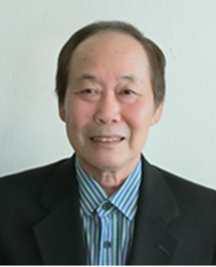

主な専門分野
（１） | 公害・化学物質 |  | 騒音、振動の測定と解説
（２）

所有資格、経歴

所有資格 | 環境計量士、公害防止管理者
経歴 | 騒音、振動の基礎技術セミナーの講師
地域等での活動（複数記載可）
...

80中村章
埼玉県環境アドバイザー活動紹介個票

名前 |  | ふりがな |  | 年代 | 所在市町村
中村 章 |  | なかむら あきら |  | 70代 | 富士見市

顔写真又はイラスト |  | 活動状況の写真（1～２枚）
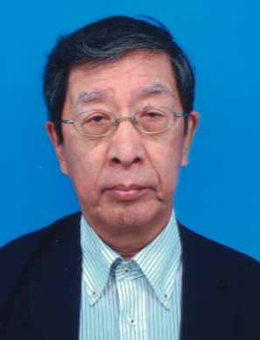 |  | 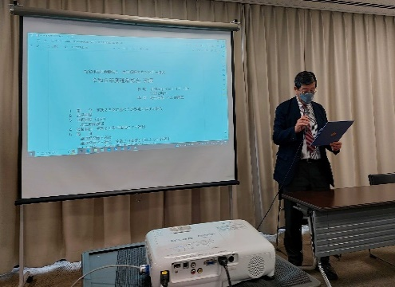 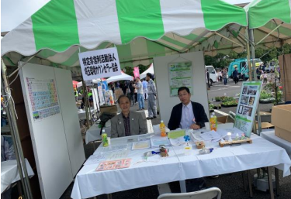

主な専門分野
（１） | 公害・化学物質 |  | 地域における環境影響評価等
（２） | 産業 |  | 環境マネジメントシステム

所有資格、経歴

所有資格 | 水質第2種公害防止管理者、騒音・振動関係公害防止管理者、廃棄物処理施設管理者、 過去にISO14001環境マネジメントシステム審査員保有
経歴 | 34年間本田技研工業(株)埼玉製作所を中心に設備管理課環境業務担当してきた。環境マネジメントしシステム構築 ・海外工場建設(オハイオ州アンナエンジン工場の拡張工事に伴うEPA届出、環境設備企画推進)
地域等での活動（複数記載可）
...

102本田博也
埼玉県環境アドバイザー活動紹介個票

名前 |  | ふりがな |  | 年代 | 所在市町村
本田 博也 |  | ほんだ ひろや |  | 30代 | 三芳町

顔写真又はイラスト |  | 活動状況の写真（1～２枚）
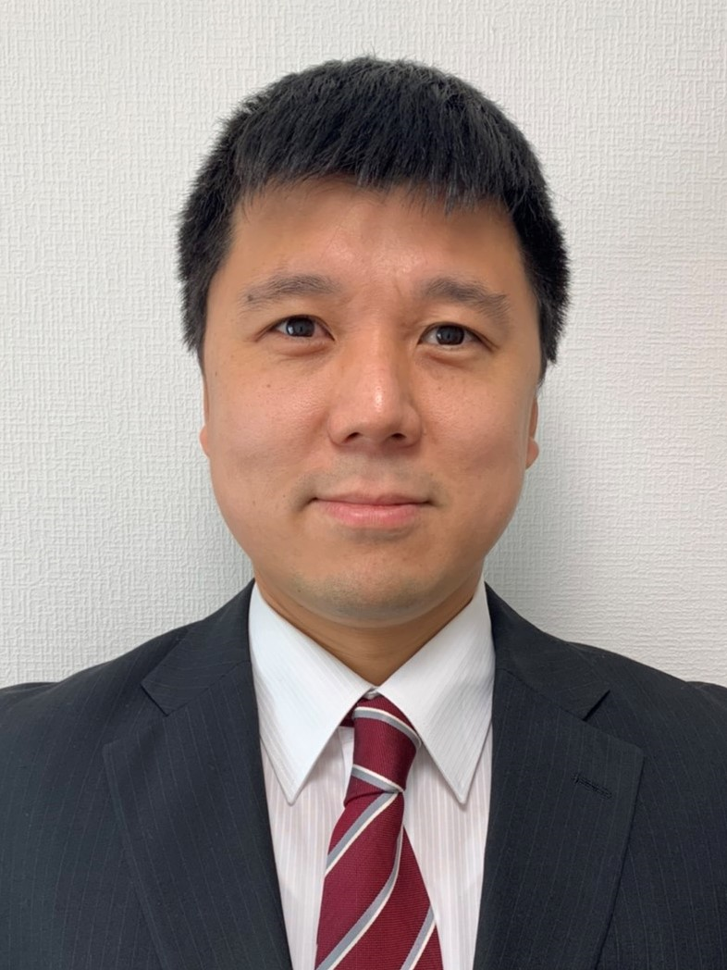 |  | 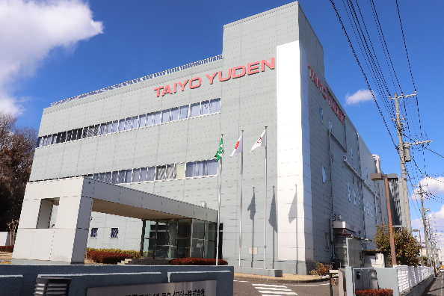

活動のPR |  | 皆さんが普段飲まれている水の大切さを啓発する活動を行っております。

主な専門分野
（１） | 水質 |  | 水質や水の大切さ等について、イラストやクイズを交えながら解説
（２） | 公害・化学物質 |  | 公害や化学物質について、イラストやクイズを交えながら解説

所有資格、経歴

所有資格 | ISO14001環境審査員補、公害防止管理者(水質第1種、大気第4種)、危険物甲種取扱者 他
...

